상품제안서
베이직 에코백 민자형[소,중,대,특대] | 상품코드: F22321

 |  |  |  |  |  |  | 02-412-0044 | www.easy1.co.kr
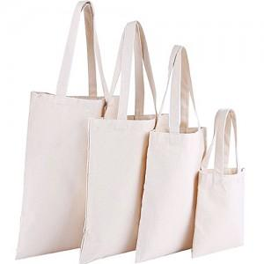

【상세/제작정보】

【인쇄/포장옵션】 | 실크 / OPP(비닐)

【공급단가】 | 수량 | 200~ | 500~ | 1,000~ | 3,000~ | 5,000~
*VAT별도 | 소(24*26) | 1,270원 | 1,230원 | 1,190원 | 1,140원 | 1,100원
 | 중(31*36) | 1,540원 | 1,490원 | 1,440원 | 1,390원 | 1,330원
 | 대(34*42) | 1,740원 | 1,680원 | 1,620원 | 1,560원 | 1,500원
 | 특대(37*45) | 1,840원 | 1,780원 | 1,720원 | 1,660원 | 1,590원

【상품 URL】 | https://dev.easy1.co.kr:443/src/goods_detail.php?gdno=22321

